引継面談 会場見学 実施日登録（日程登録）
プロジェクト名 |  |  | システム名 |  |  | 画面レイアウト設計書 |  |  |  |  |  |  |  | 作成者 | 作成日 |  | 更新者 | 更新日
LMS学習管理システム |  |  | 0 |  |  | 引継面談 会場見学 実施日登録（日程登録） |  |  |  |  |  |  |  | 金城 | 2017-01-31 |  | FUSE：小笠原 | 2018-02-02

 | 画面イメージ
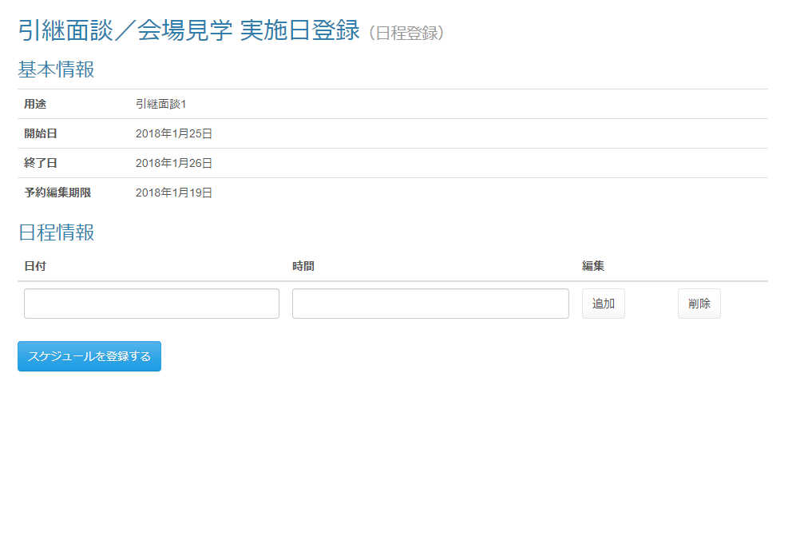

スケジュール登録までとし、公開は行わない

 | ・日程が追加された状態
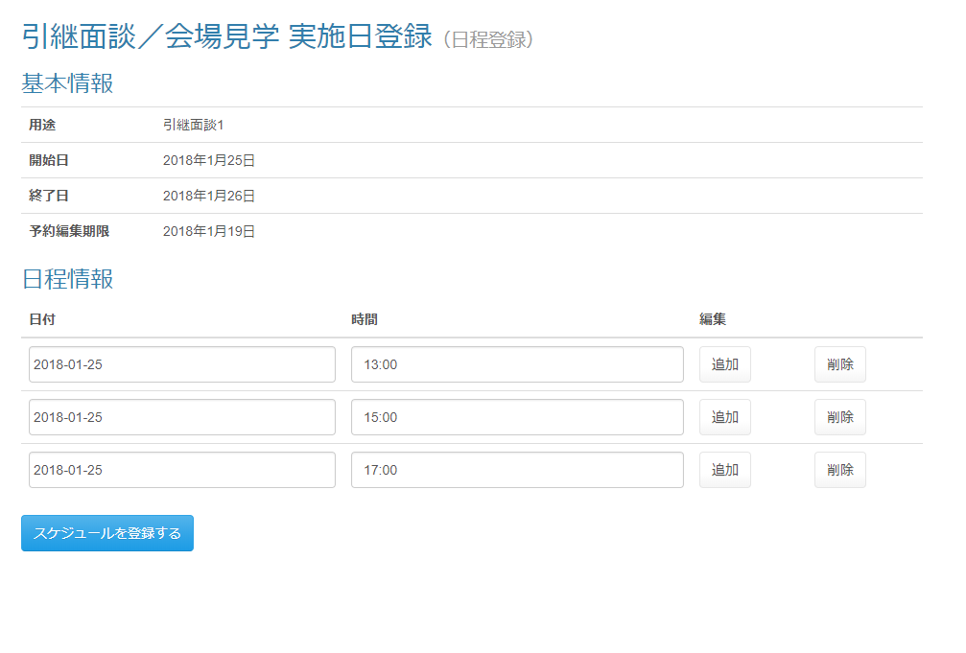

 | 出力仕様
 | No | 項目名 |  | データ元 |  |  |  |  |  |  |  | 備考
 |  |  |  | テーブル名 |  |  |  | フィールド
 | 基本情報
 | 1 | 面談開始日 |  | meetingScheduleSessionDto |  |  |  | meetingOpenDate |  |  |  | yyyy年M月d日
 | 2 | 面談終了日 |  | meetingScheduleSessionDto |  |  |  | meetingCloseDate |  |  |  | yyyy年M月d日
 | 3 | 予約編集期限 |  | meetingScheduleSessionDto |  |  |  | editLimit |  |  |  | yyyy年M月d日
 | 4 | 用途 |  | meetingScheduleSessionDto |  |  |  | purpose

 | ◆『追加』ボタン押下時

 | 入力仕様
 | No | 項目名 | 物理名 |  | コントロール |  | 必須 |  | 桁数 | 最小値 | 最大値 |  | 属性 |  |  | 備考
 | 1 | 追加 | - |  | ボタン |  | - |  | - | - | - |  | -

 | その他仕様
 | 追加ボタン押下で対象行の下に一行追加する（既存機能を使用する）

 | ◆『削除』ボタン押下時

 | 入力仕様
 | No | 項目名 | 物理名 |  | コントロール |  | 必須 |  | 桁数 | 最小値 | 最大値 |  | 属性 |  |  | 備考
 | 1 | 削除 | - |  | ボタン |  | - |  | - | - | - |  | -

 | その他 入力仕様
 | No | 項目名 | エラー条件 |  |  |  |  | 挙動 |  |  |  |  |  | エラー文
 | 1 | LMSユーザID | ユーザーが存在しない場合 |  |  |  |  | 不正アクセス画面に遷移する |  |  |  |  |  | -

 | その他仕様
 | 削除ボタン押下で対象行を削除する（既存機能を使用する）

 | ◆『スケジュールを登録する』ボタン押下時

 | 入力仕様
 | No | 項目名 | 物理名 |  | コントロール |  | 必須 |  | 桁数 | 最小値 | 最大値 |  | 属性 |  |  | 備考
 | 1 | 面談日付 | meetingDate[] |  | テキストボックス |  | ○ |  | - | - | - |  | 日付 |  |  | yyyy-MM-dd
 | 2 | 面談時刻 | meetingTime[] |  | テキストボックス |  | ○ |  | 100 | - | - |  | 全角文字
 | 3 | スケジュールを登録する | - |  | 送信ボタン |  | - |  | - | - | - |  | /schedule/meeting/regist/complete

 | その他 入力仕様
 | No | 項目名 | エラー条件 |  |  |  |  | 挙動 |  |  |  |  |  | エラー文
 | 1 | 面談開始日 面談日付 | 面談日付が面談開始日より前の場合 |  |  |  |  | エラーメッセージを表示する

 | 2 | 面談終了日 面談日付 | 面談日付が面談開始日より後の場合 |  |  |  |  | エラーメッセージを表示する

 | データベース 登録
 | No | 名称 |  | テーブル名(物理名） |  |  |  | カラム名(物理名） |  |  |  | 編集内容
 | 1 | 面談スケジュールID |  | m_meeting_schedule |  |  |  | meeting_schedule_id |  |  |  | 自動採番
 | 2 | 予約編集期限 |  | m_meeting_schedule |  |  |  | edit_limit |  |  |  | meetingScheduleSessionDto.editLimit
 | 3 | 面談開始日 |  | m_meeting_schedule |  |  |  | meeting_open_date |  |  |  | meetingScheduleSessionDto.meetingOpenDate
 | 4 | 面談終了日 |  | m_meeting_schedule |  |  |  | meeting_close_date |  |  |  | meetingScheduleSessionDto.meetingCloseDate
 | 5 | 用途 |  | m_meeting_schedule |  |  |  | purpose |  |  |  | meetingScheduleSessionDto.purpose
 | 6 | 面談スケジュール詳細ID |  | m_meeting_schedule_detail |  |  |  | meeting_schedule_detail_id |  |  |  | 自動採番
 | 7 | 面談スケジュールID |  | m_meeting_schedule_detail |  |  |  | meeting_schedule_id |  |  |  | 登録された面談スケジュールIDを設定する
 | 8 | 面談日付 |  | m_meeting_schedule_detail |  |  |  | meeting_date |  |  |  | 画面入力
 | 9 | 面談時刻 |  | m_meeting_schedule_detail |  |  |  | meeting_time |  |  |  | 画面入力
 | 10 | 面談対象会場ID |  | t_meeting_place |  |  |  | meeting_place_id |  |  |  | 自動採番
 | 11 | 面談スケジュールID |  | t_meeting_place |  |  |  | meeting_schedule_id |  |  |  | 登録された面談スケジュールIDを設定する
 | 12 | 会場ID |  | t_meeting_place |  |  |  | place_id |  |  |  | meetingScheduleSessionDto.placeId[]
 | 13 | 面談対象企業ID |  | t_meeting_company |  |  |  | meeting_company_id |  |  |  | 自動採番
 | 14 | 面談対象会場ID |  | t_meeting_company |  |  |  | meeting_place_id |  |  |  | 登録された面談対象会場IDを設定する
 | (次ページへ)

 | (前ページへ)
 | 15 | 企業ID |  | t_meeting_company |  |  |  | company_id |  |  |  | meetingScheduleSessionDto.placeId[]の第一インデックスが等しいmeetingScheduleSessionDto.companyId[][]

 | 16 | 面談スケジュール詳細ID |  | t_meeting_company |  |  |  | meeting_schedule_detail_id |  |  |  | NULL
 | 17 | 参加人数 |  | t_meeting_company |  |  |  | join_amount |  |  |  | NULL

 | セッション情報 削除
 | No | セッションDTO名 |  | 備考
 | 1 | meetingScheduleSessionDto

